关系图
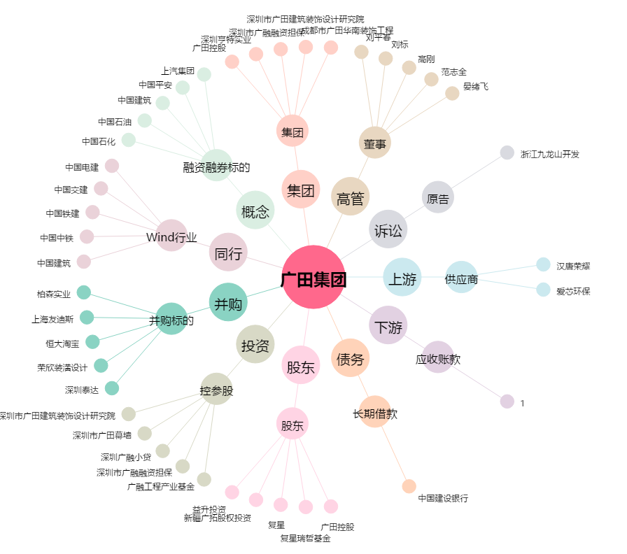
广田集团[002482.SZ] - 关系概览图

